Накладная-№3
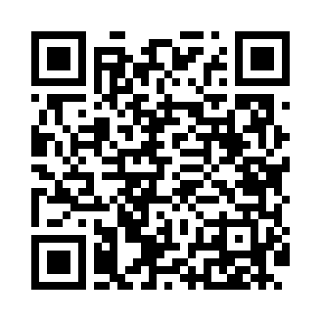
Номер товарно-транспортной накладной: |  |  | Торговый представитель: Kamol aka
Поставщик: Toshkent falcon fly 2 |  |  | Телефон торгового представителя: +998979626299
Дата отгрузки: 28.11.2025 |  |  | Контрагент: """" Klient
Дата консигнации: |  |  | Адрес:
Доставщик: |  |  | Телефон:
Телефон доставщика:
Время заказа: 28.11.2025 12:36:06
№ | Штрих-код | Название товаров (работ,услуг) | Количество | Количество в кейсе | Цена | Сумма
 |  |  | 36 |  |  | 201.6
1 | 6920241167390 | Пластмас ликопча 028-11 11 plate DB-67-39 | 36 | 36 шт. | 5.60 | 201.60
Итого: 201.6$|->UZS: 2,520,000.00

